EXPERIENCIA GENERAL
RENTING DE ANTIOQUIA - RENTAN
IP 014 DE 2025
ACREDITACIÓN EXPERIENCIA GENERAL - FORMATO No 3
Numeral 3.8.1 Para habilitarse en el Proceso de Contratación, el Proponente acreditará que la sumatoria de los contratos aportados como experiencia es mayor o igual al cien por ciento (100 %) respecto del valor total del Presupuesto Oficial establecido para el Proceso de Contratación expresado en SMMLV. Estos contratos serán verificados en el Registro Único de Proponentes (RUP) y en el “Formato 3 – Experiencia”, para los Proponentes que no están obligados a estar inscritos en el RUP, cumpliendo con los requisitos de experiencia previstos en el numeral “10.1 Acreditación de la experiencia del Proponente” de la invitación. Númeral 10.1 Para que a los Proponentes se les otorgue puntaje por su experiencia aportarán: (i) el Registro Único de Proponentes (RUP), para aquellos que estén obligados a tenerlo;(ii) alguno de los documentos válidos señalados en el numeral 10.1.5 de la invitación que acredite su experiencia relacionada en el RUP. EXPERIENCIA GENERAL, Que correspondan o hayan incluido actividades de: : CONSTRUCCIÓN Y/O MEJORAMIENTO Y/O REHABILITACIÓN Y/O MANTENIMIENTO Y/O ADECUACIÓN Y/O REFORZAMIENTO DE ESCENARIOS DEPORTIVOS - CONSTRUCCIÓN Y/O MEJORAMIENTO Y/O REHABILITACIÓN Y/O MANTENIMIENTO Y/O ADECUACIÓN Y/O REFORZAMIENTO DE EDIFICACIONES 3.8.1 EXIGENCIA MÍNIMA DE LA EXPERIENCIA DEL PROPONENTE Para habilitarse en el Proceso de Contratación, el Proponente acreditará que la sumatoria de los contratos aportados como experiencia es mayor o igual al cien por ciento (100 %) respecto del valor total del Presupuesto Oficial establecido para el Proceso de Contratación expresado en SMMLV. Estos contratos serán verificados en el Registro Único de Proponentes (RUP) y en el “Formato 3 – Experiencia”, para los Proponentes que no están obligados a estar inscritos en el RUP, cumpliendo con los requisitos de experiencia previstos en el numeral “10.1 Acreditación de la experiencia del Proponente” de la invitación. |  |  |  |  |  |  |  |  |  |  | w
No PROPUESTA | PROPONENTE | INTEGRANTES | REQUISITOS EXPERIENCIA | CERTIFICACION No.1 | CERTIFICACION No.2 | CERTIFICACION No.3 | CERTIFICACION No.4 | CONTRATOS EN SMLMV, | Observacion | CUMPLE/NO CUMPLE EXPERIENCIA GENERAL DEL PROPONENTE
PROPUESTA No 1 | CONSORCIO MANTENIMIENTO RIOGRANDE | INFRACONSTRUCCIONES GRN S.A.S ZOMAC IDENTIFICADO CON NIT 901.712.399-7 CON 30% DE PARTICIPACIÓN Y PAVIMENTOS ABURRA S.A.S CON NIT 901.363.993-4 CON 70% DE PARTICIPACIÓN) | FOLIOS DE LA PROPUESTA |  |  |  |  |  |  | CUMPLE
 |  |  | OBJETO DEL CONTRATO | REHABILITACION Y PAVIMENTACION DE VIAS SECUNDARIAS Y TERCIARIAS EN EL DEPARTAMENTO DEL CESAR (TRAMO RAICES BADILLO | MEJORAMIENTO DE LA VIA QUE COMUNICA LOS MUNICIPIOS DE COROZAL, BETULIA Y SINCE (RUTA 25SC02) EN EL DEPARTAMENTO DE SUCRE | CONSTRUCCIÓN Y PAVIMENTACION DE VIAS EN LOS MUNICIPIOS DE AREA METROPOLITANA DEL VALLE DE ABURRA |  | CONTRATOS APORTADOS
 |  |  | INTEGRANTE QUE APORTA LA EXPERIENCIA | INFRACONSTRUCCIONES | INFRACONSTRUCCIONES | PAVIMENTOS ABURRA |  | 3
 |  |  | PARTICIPACIÓN | 70.00% | 70% | 100% |  | AFECTACON
 |  |  | No. CONTRATO Y CONTRATANTE | 2019-02.0754 - GOB DEL CESAR | LP007-2021 - ALCALDIA DE SINCE | 1 - INVERSIONES Y CONSTRUCCIONES JONIA S.A.S |  | 120%
 |  |  | FECHA DE INICIO Y TERMINACÓN | 26-feb-19-7-ene-21 | 6-sep-21-25-ago-23 | 22-jun-22-28-feb-25
 |  |  | VALOR EN SMLMV EN RUP | 30,296.60 | 61,360.20 | 3,287.75 |  | 67,447.51
 |  |  | No DE CONTRATO EN EL RUP | 3 | 9 | 7
 |  |  | TIPO DE CERTIFICADO | RUP | RUP | RUP
 |  |  | CUMPLE/NO CUMPLE | CUMPLE | CUMPLE | CUMPLE
PROPUESTA No 1 | CONSTRUINTEGRALES S.A.S CON NIT 900.042.579-7 | CONSTRUINTEGRALES S.A.S CON NIT 900.042.579-7 | FOLIOS DE LA PROPUESTA |  |  |  |  |  |  | CUMPLE
 |  |  | OBJETO DEL CONTRATO | CONSTRUCCION DE LA VIA QUE INCLUYE LA AMPLIACION DE LA ESTACION DE PEAJE EN EL SECTOR DEL PR 1+250 DE LA RUTA NACIONAL 6206 CISNEROS PUERTO BERRIO PARA EL PROYECTO VIAL VIAS DEL NUS INCLUYE LAS ACTIVIDADES DE EXPLANACION, TRATAMIENTO DE TALUDES, FILTROS Y LA CONSTRUCCION DE LA ESTRUCTURA DE PAVIMENTO ASFALTICO Y CONCRETO RIGIDO |  |  |  | CONTRATOS APORTADOS
 |  |  | INTEGRANTE QUE APORTA LA EXPERIENCIA | CONSTRUINTEGRALES SAS |  |  |  | 1
 |  |  | PARTICIPACIÓN | 100.00% |  |  |  | AFECTACON
 |  |  | No. CONTRATO Y CONTRATANTE | FJC 12 DE 2020-CONSORCIO CONSTRUCTOR DE FRANCISCO JAVIER CISNEROS |  |  |  | 75%
 |  |  | FECHA DE INICIO Y TERMINACÓN | 22/07/2020-22/12/2021
 |  |  | VALOR EN SMLMV EN RUP | 6,259.33 |  |  |  | 6,259.33
 |  |  | No DE CONTRATO EN EL RUP | 39
 |  |  | TIPO DE CERTIFICADO | RUP
 |  |  | CUMPLE/NO CUMPLE | CUMPLE

 |  |  |  |  |  | Número de contratos con los cuales el Proponente cumple la experiencia acreditada |  | Valor mínimo a certificar (como % del Presupuesto Oficial de obra expresado en SMMLV) | PO AFECTADO | 1.2
 |  |  | Presupuesto oficial (PO) | $ 8,034,265,396 |  | DESDE | HASTA
 |  |  | SMLMV | $ 1,423,500 |  | 1 | 2 | 75% | 4233.02
 |  |  | Presupuesto oficial (PO) en SMLMV | 5644.02 | 6772.8264666 | 3 | 4 | 120% | 6772.83
 |  |  | PLAZO (MESES) | 6.0 |  | 5 |  | 150% | 8466.03

 |  |  |  |  | 6772.8264666

 |  |  |  | 21207.62 | 42952.14 | 3287.75 | 0
 |  |  |  |  |  |  |  | 21207.62 | 42952.14 | 3287.75
 |  |  |  |  |  |  |  | 31% | 64% | 5%
 |  |  |  |  |  |  |  | 376% | 761% | 58%
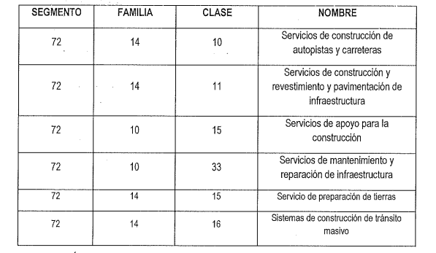

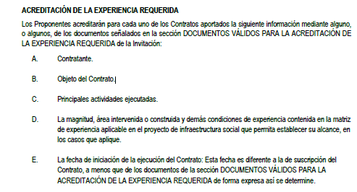
 |  |  |  | …...............................................................................

 |  |  |  |  |  |  |  |  |  |  |  | TIPO DE APORTE | VG2 CONSTRUCTORES Y CONSULTORES S.A.S CON NIT 900.861.564-0 CON 90% | JHON JAIRO RENDÓN OSPINA CON CC 70.124.412 CON 10%
 |  |  |  |  |  |  |  |  |  |  |  | EXPERIENCIA APORTADA [SMLMV] | 64159.76 | 3287.75
 |  |  |  |  |  |  |  |  |  |  |  | PORCENTAJE EN BASE A TOTAL DE CONTRATOS APORTADO (67447.51 SMLMV) | 95.1% | 4.9%
 |  |  |  |  |  |  |  |  |  |  |  | PORCENTAJE EN BASE Al TOTAL DE LA EXPERIENCIA SOLICITADA (5644 SMLMV) | 1137% | 58%

CAPACIDAD FINANCIERA
RENTING DE ANTIOQUIA - RENTAN
IP 014 DE 2025
PROPUESTA | PROPONENTE | INTEGRANTE | Mipyme | Índice liquidez: Activo corriente sobre pasivo corriente | NIVEL DE ENDEUDAMIENTO: Pasivo total sobre activo total. | UTILIDAD OPERACIONAL | GASTOS DE INTERESES | RAZÓN DE COBERTURA DE INTERÉS: Utilidad operacional / gastos de intereses | ACTIVO CORRIENTE (AC) | PASIVO CORRIENTE (PC) | CAPITAL DE TRABAJO: CT = AC - PC ≥ CTd El capital de trabajo (CT) del oferente deberá ser mayor o igual al capital de trabajo demandado (CTd): CT ≥ CTd | ACTIVO TOTAL (AT) | PASIVO TOTAL (PT) | PATRIMONIO: P = AT - PT ≥ Pd El patrimonio del oferente deberá ser mayor o igual al Patrimonio demandado requerido (Pd) P ≥ Pd | CUMPLE/NO CUMPLE CAPACIDAD FINANCIERA
PROPUESTA No. 1 | CONSORCIO MANTENIMIENTO RIOGRANDE | INFRACONSTRUCCIONES GRN S.A.S ZOMAC IDENTIFICADO CON NIT 901.712.399-7 CON 30% DE PARTICIPACIÓN | SI | 2.08 | 0.44 | $4,773,060,536.00 | $- | 77.0 | $ 4,988,578,802 | $ 593,637,272 | $ 6,896,653,530 | $ 5,541,009,366 | $ 667,948,830 | $ 8,709,667,536 | CUMPLE
 |  | PAVIMENTOS ABURRA S.A.S CON NIT 901.363.993-4 CON 70% DE PARTICIPACIÓN |  |  |  | $2,593,449,000.00 | $95,678,000.00 |  | $ 8,275,843,000 | $ 5,774,131,000 |  | $ 10,070,738,000 | $ 6,234,131,000
PROPUESTA No. 2 | CONSTRUINTEGRALES S.A.S CON NIT 900.042.579-7 | CONSTRUINTEGRALES S.A.S CON NIT 900.042.579-7 | SI | 1.79 | 0.54 | $960,350,537.00 | $331,245,778.00 | 2.9 | $ 20,677,958,140 | $ 11,557,243,075 | $ 9,120,715,065 | $ 23,922,940,157 | $ 12,805,209,999 | $ 11,117,730,158 | CUMPLE

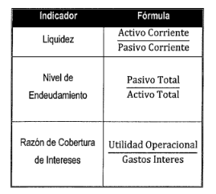
 |  |  |  | Presupuesto oficial (PO) | $ 8,034,265,396
 |  |  |  | SMMLV | $ 1,423,500
 |  |  |  | PRESUPUESTO (SMMLV) | 5644.0220555
 |  |  |  | ANTICIPO | 0%
 |  |  |  | INDICADORES FINANCIEROS | Mipyme | NoMipyme
 |  |  |  | Índice liquidez >= | 1.2 | 1.3
 |  |  |  | NIVEL DE ENDEUDAMIENTO <= | 0.7 | 0.7
 |  |  |  | RAZÓN DE COBERTURA DE INTERÉS >= | 1 | 1
 |  |  |  | CAPITAL DE TRABAJO | $ 2,651,307,580.68 | $ 2,651,307,580.68 |  |  |  |  |  | CUMPLE
 |  |  |  | PATRIMONIO >= | $ - | $ -
 |  |  |  | RENTABILIDAD SOBRE EL PATRIMONIO: >= | 0.02 | 0.04
 |  |  |  | RENTABILIDAD SOBRE LOS ACTIVOS:>= | 0.01 | 0.02

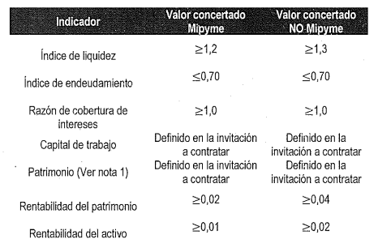

CAPACIDAD ORGANIZACIONAL
RENTING DE ANTIOQUIA - RENTAN
IP 014 2025
PROPUESTA | PROPONENTE | RENTABILIDAD SOBRE EL PATRIMONIO: igual o superior a Mypime 0.02 NoMypme 0.04 | RENTABILIDAD SOBRE LOS ACTIVOS: igual o superior a Mypime 0.01 NoMypime 0.02 | CUMPLE/NO CUMPLE CAPACIDAD ORGANIZACIONAL
PROPUESTA No. 1 | CONSORCIO MANTENIMIENTO RIOGRANDE | 0.85 | 0.47 | CUMPLE
 | CUMPLE/NO CUMPLE | CUMPLE | CUMPLE
PROPUESTA No. 2 | CONSTRUINTEGRALES S.A.S CON NIT 900.042.579-7 | 0.09 | 0.04 | CUMPLE
 | CUMPLE/NO CUMPLE | CUMPLE | CUMPLE

